图表与图例
简谐振动实验图片与详细图例
左侧为实验处理图，右侧为详细图例说明；图中散点均为实验数据，拟合线均为不加权最小二乘线性拟合。

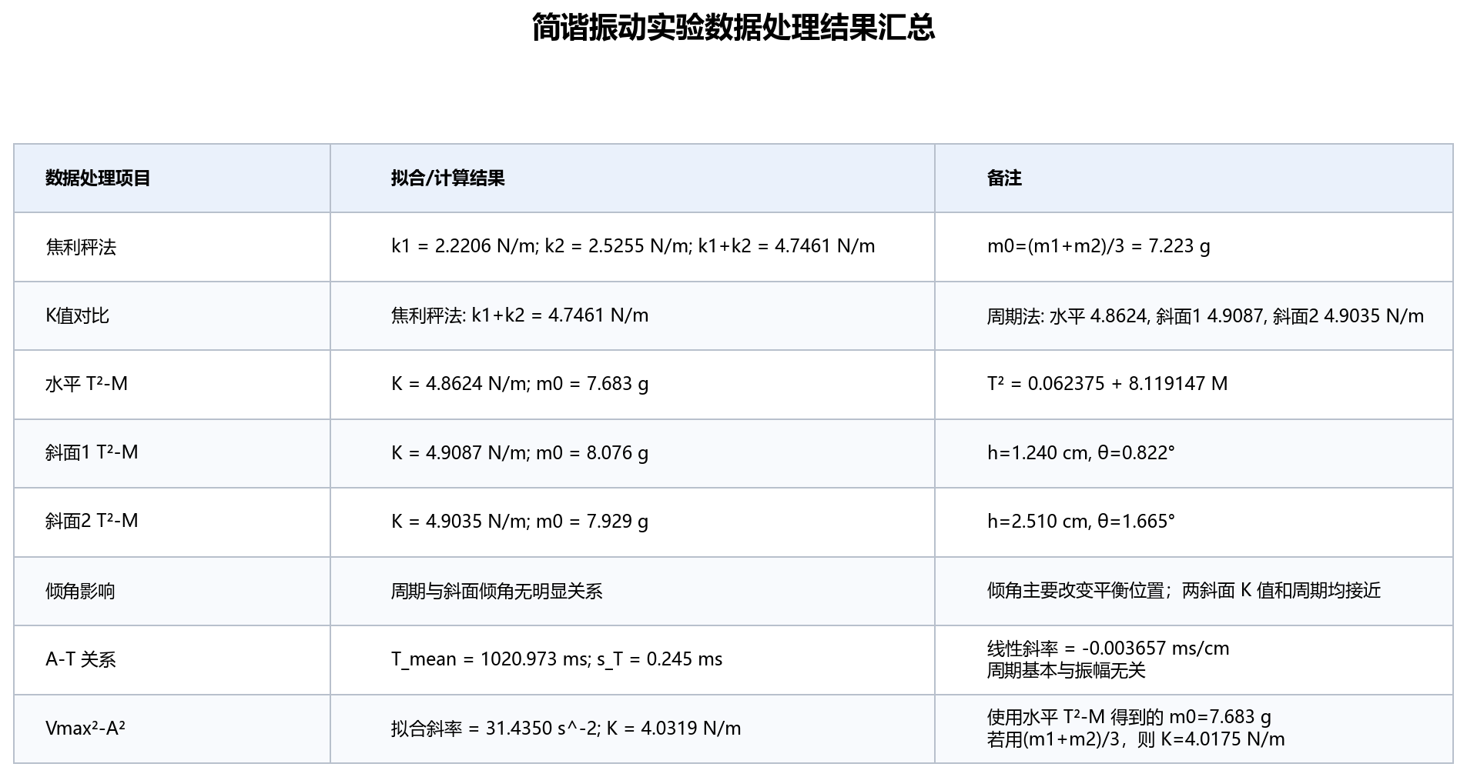
图0 简谐振动实验数据处理结果汇总
 | 图像内容：汇总本次简谐振动实验的主要计算结果，包括焦利秤法、质量-周期法、斜面倾角影响、振幅-周期关系和能量关系。 图例说明：表中 K 表示两弹簧等效劲度系数，m0 表示系统等效附加质量；T²-M 图用于由斜率反推 K，A-T 图用于检验周期是否随振幅变化，Vmax²-A² 图用于检验能量关系。 关键结果：焦利秤法得到 k1=2.2206 N/m、k2=2.5255 N/m、k1+k2=4.7461 N/m；周期法得到的 K 约为 4.86-4.91 N/m，与焦利秤法接近。 结论：实验总体支持简谐振动模型；斜面倾角主要改变平衡位置，对周期影响不明显；周期基本与振幅无关。 | 00_results_summary.png

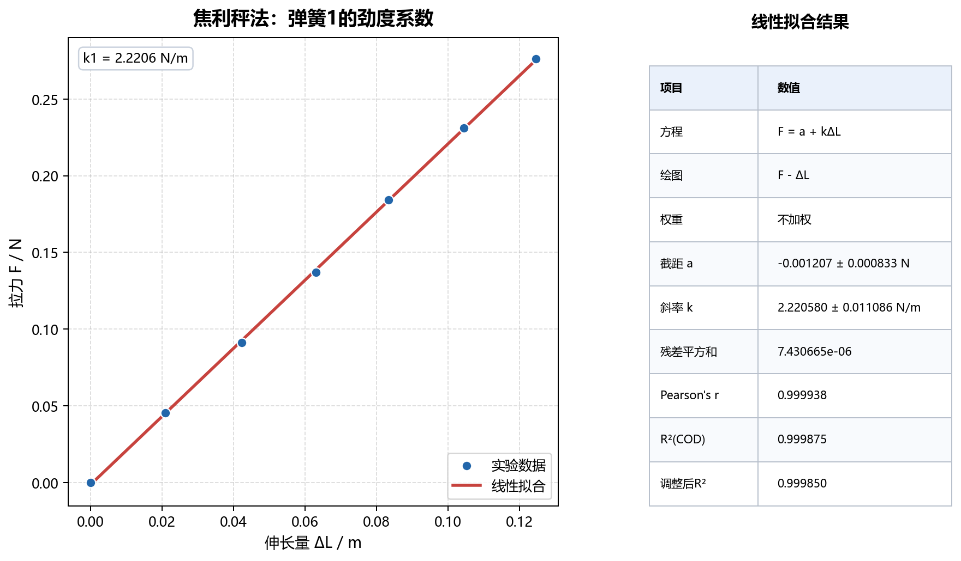
图1 焦利秤法测量弹簧1劲度系数
 | 坐标含义：横轴为弹簧1伸长量 ΔL，单位 m；纵轴为外加拉力 F，单位 N。 图例说明：蓝色散点为实验测量数据，红色直线为不加权最小二乘线性拟合结果。 拟合模型：F = a + kΔL，其中斜率 k 即弹簧1劲度系数。 拟合结果：a = -0.001207 ± 0.000833 N，k1 = 2.220580 ± 0.011086 N/m，Pearson r = 0.999938，R² = 0.999875。 物理含义：数据点几乎落在同一直线上，说明弹簧1在实验范围内满足胡克定律，线性关系可靠。 | 01_static_spring1_fit.png

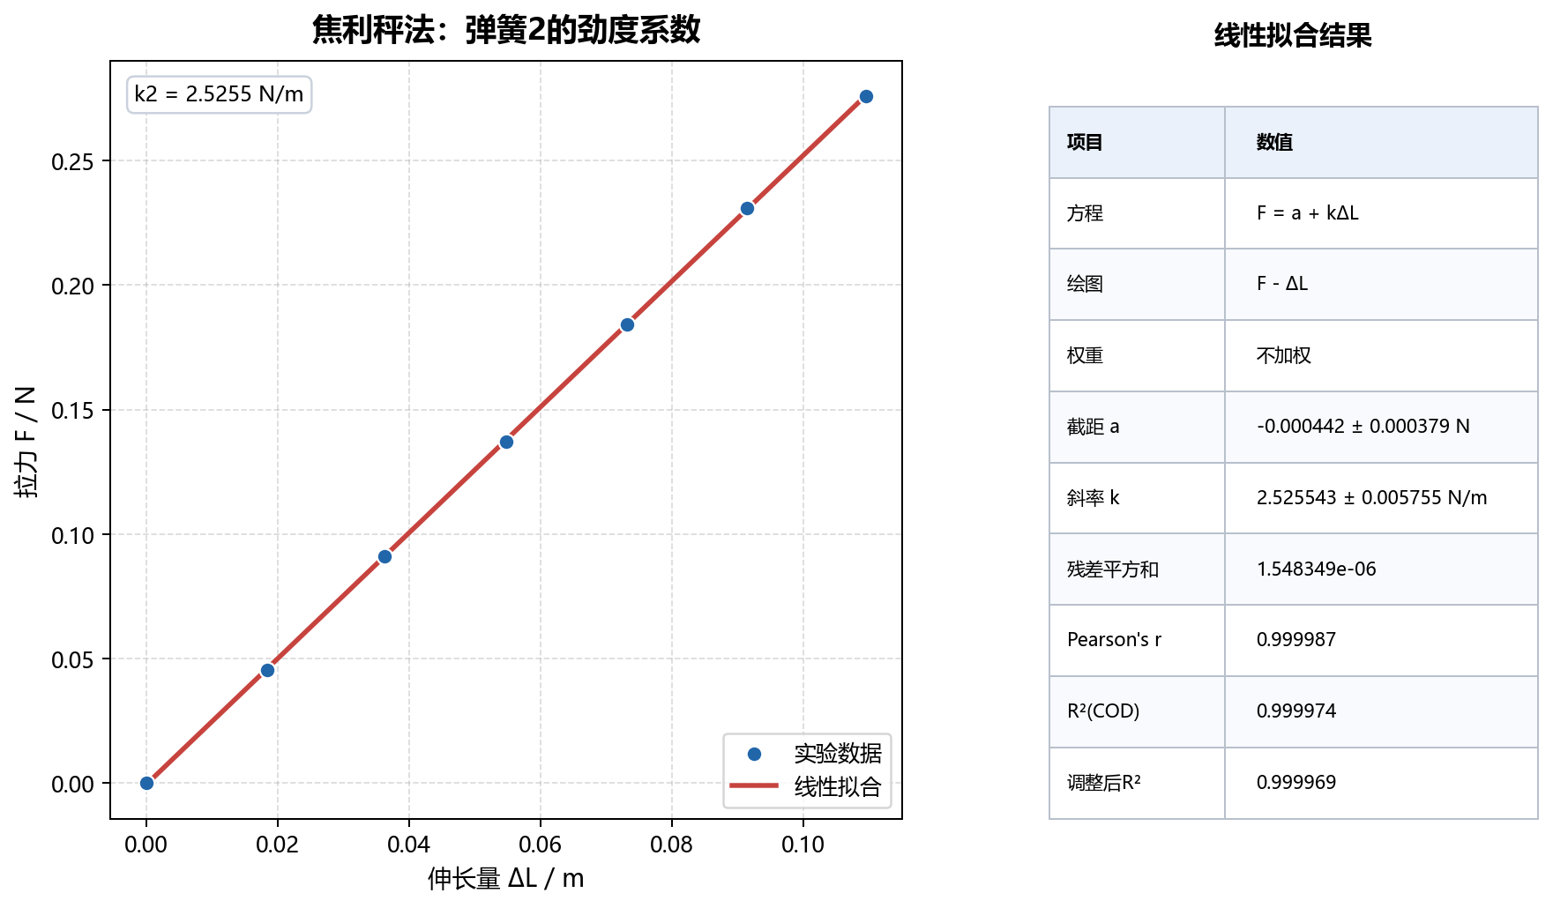
图2 焦利秤法测量弹簧2劲度系数
 | 坐标含义：横轴为弹簧2伸长量 ΔL，单位 m；纵轴为外加拉力 F，单位 N。 图例说明：蓝色散点为实验测量数据，红色直线为不加权最小二乘线性拟合结果。 拟合模型：F = a + kΔL，其中斜率 k 即弹簧2劲度系数。 拟合结果：a = -0.000442 ± 0.000379 N，k2 = 2.525540 ± 0.005755 N/m，Pearson r = 0.999987，R² = 0.999974。 物理含义：弹簧2的线性拟合优度很高，得到的劲度系数大于弹簧1，说明弹簧2相对更硬。 | 02_static_spring2_fit.png

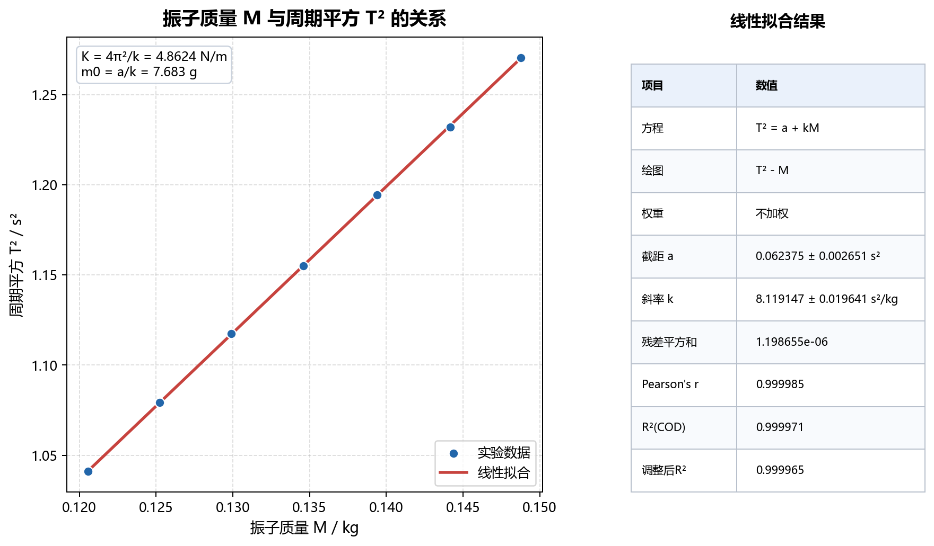
图3 水平条件下 T²-M 关系
 | 坐标含义：横轴为振子质量 M，单位 kg；纵轴为周期平方 T²，单位 s²。 图例说明：蓝色散点为水平导轨条件下的实验数据，红色直线为 T² 对 M 的线性拟合。 理论关系：T² = 4π²/(k1+k2) · M + 4π²/(k1+k2) · m0，斜率可反推出两弹簧等效劲度系数 K=k1+k2。 拟合结果：T² = 0.062375 + 8.119147 M，K = 4.8624 N/m，m0 = 7.683 g，R² = 0.999971。 结论：T² 与 M 呈高度线性关系，说明质量-周期法适用于本组水平实验数据。 | 03_mass_period_fit.png

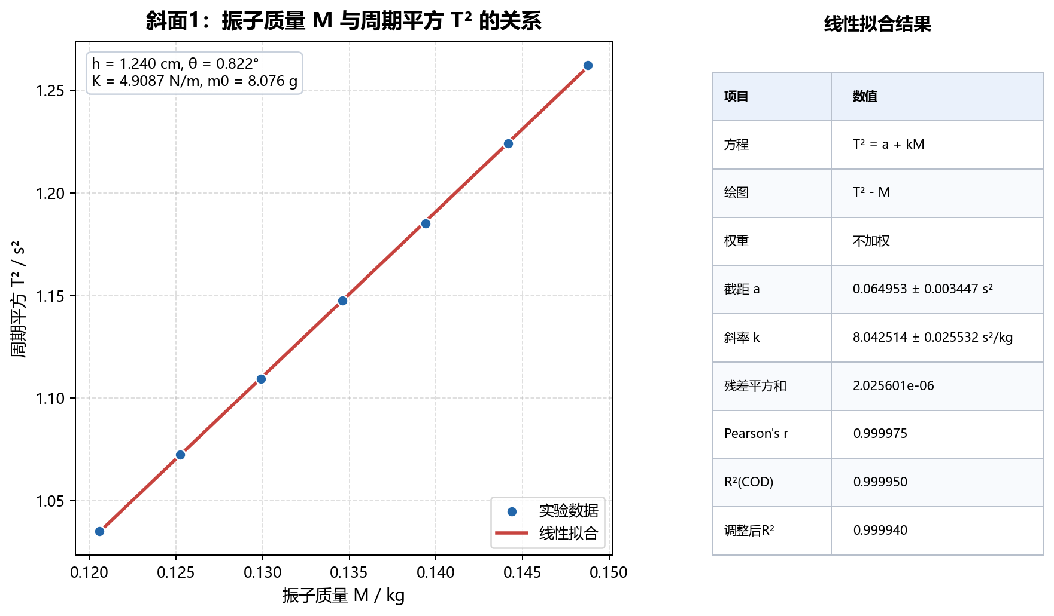
图4 斜面1条件下 T²-M 关系
 | 坐标含义：横轴为振子质量 M，单位 kg；纵轴为周期平方 T²，单位 s²。 图例说明：蓝色散点为斜面1条件下的实验数据，红色直线为线性拟合结果。 实验条件：斜面高度 h = 1.240 cm，对应倾角 θ = 0.822°。 拟合结果：截距 a = 0.064953 ± 0.003447 s²，斜率 = 8.04251 ± 0.02553 s²/kg；由斜率得到 K = 4.9087 N/m，m0 = 8.076 g，R² = 0.999950。 结论：斜面1中 T²-M 仍保持良好线性，K 与水平条件结果接近，倾角对周期影响较小。 | 04_incline1_mass_period_fit.png


图5 斜面2条件下 T²-M 关系
 | 坐标含义：横轴为振子质量 M，单位 kg；纵轴为周期平方 T²，单位 s²。 图例说明：蓝色散点为斜面2条件下的实验数据，红色直线为线性拟合结果。 实验条件：斜面高度 h = 2.510 cm，对应倾角 θ = 1.665°。 拟合结果：截距 a = 0.063836 ± 0.003427 s²，斜率 = 8.05108 ± 0.02539 s²/kg；由斜率得到 K = 4.9035 N/m，m0 = 7.929 g，R² = 0.999950。 结论：斜面2与斜面1、水平条件所得 K 值非常接近，说明小倾角主要影响平衡位置，而不是振动周期。 | 05_incline2_mass_period_fit.png

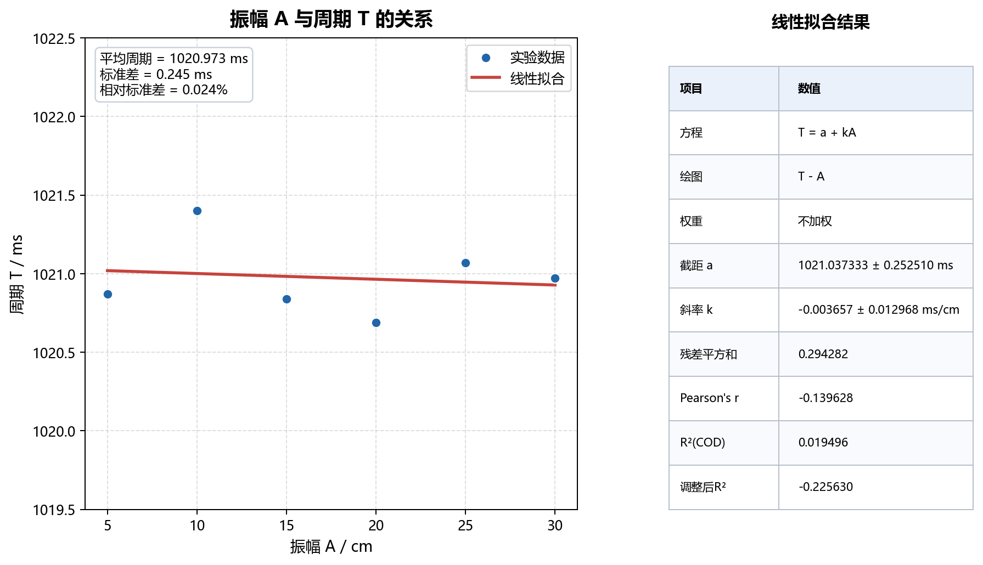
图6 振幅 A 与周期 T 的关系
 | 坐标含义：横轴为振幅 A，单位 cm；纵轴为平均周期 T，单位 ms。 图例说明：蓝色散点为不同振幅下的周期测量结果，红色直线为线性拟合趋势线。 拟合结果：平均周期 Tmean = 1020.973 ms，周期标准差 sT = 0.245 ms；线性斜率 = -0.003657 ms/cm，Pearson r = -0.139628，R² = 0.019496。 物理含义：拟合斜率接近 0，R² 很小，说明振幅变化不能有效解释周期变化。 结论：在实验振幅范围内，周期基本与振幅无关，符合简谐振动等时性。 | 06_amplitude_period_fit.png

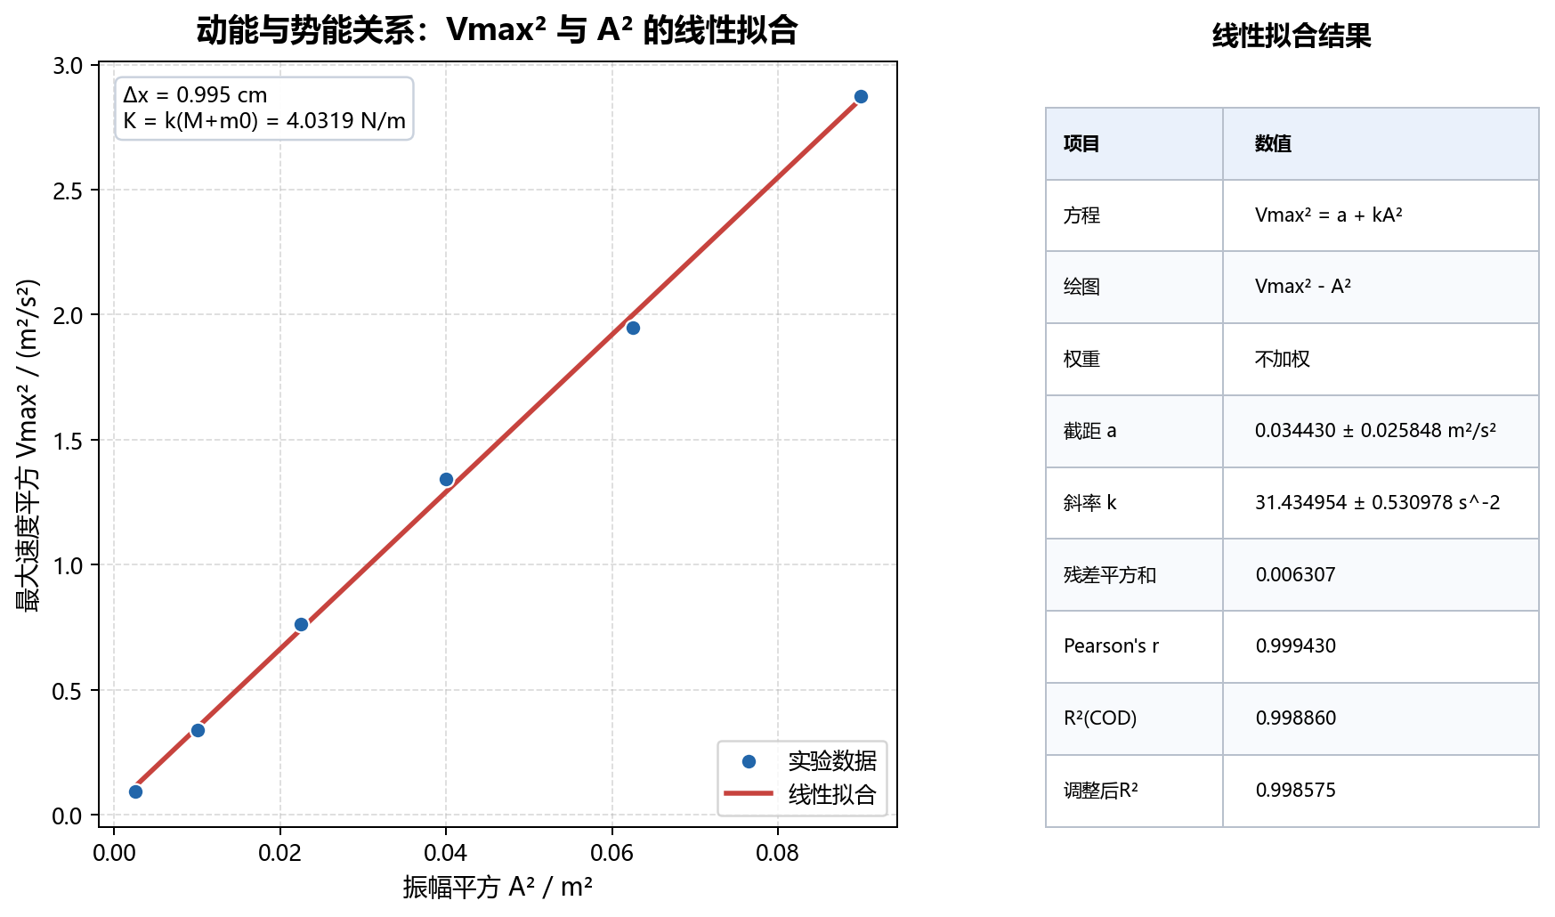
图7 Vmax² 与 A² 的能量关系
 | 坐标含义：横轴为振幅平方 A²，纵轴为最大速度平方 Vmax²；其中 Vmax 由光电门挡光宽度 Δx=0.995 cm 与通过时间 t 计算得到。 图例说明：蓝色散点为实验计算点，红色直线为 Vmax² 对 A² 的线性拟合。 理论关系：Vmax² = (k1+k2)/(M+m0) · A²，因此拟合斜率可用于估算等效劲度系数。 拟合结果：斜率 = 31.4350 s^-2，截距 = 0.034430，R² = 0.998860；使用水平 T²-M 得到的 m0=7.683 g 时，K = 4.0319 N/m。 结论：Vmax² 与 A² 呈显著线性关系，支持机械能转化关系；该方法得到的 K 小于焦利秤法和周期法，可能与测速、振幅读数或阻尼损耗有关。 | 07_energy_vmax2_a2_fit.png

